手順
Windowsイベントビューアー確認手順書 (アプリケーション、システム用)

【作業概要説明】
本手順はWindowsイベントビューアー確認手順書 (アプリケーション、システム用)を実施する手順である。

【操作対象】
Windows Server 2019

【操作担当者】
ISIDサービスデスク担当者

【作業端末】
開発環境(リモート保守)：リモート保守端末
本番・研修環境：特権ID管理端末
開発環境：仮想化管理端末

番号 | 操作項目 | 操作方法 | 確認方法 | チェック | 開始時間 | 終了時間 | 作業担当者 | 作業確認者 | 備考
1 | リモートログイン | ■開発環境(リモート保守) 別紙「リモート保守ログイン手順」に従い、リモートログインを実施する。 リモート保守端末→踏み台サーバ→Windows Server(RDP) ■開発環境 仮想化管理端末→Windows Server(RDP) ■本番・研修環境 特権ID管理端末→Windows Server(RDP) ※特権ID管理端末からサーバへ接続する際は「XXXXX」参照すること #サーバへのログイン時はWeb/APサーバの保守運用用アカウントを利用する。 | 左記ログインにおいてエラーが発生しないこと。 ※各行毎のサーバ情報は以下のファイルを参照のこと。 横浜銀行： 別紙_運用手順書用サービス設定値一覧_横浜銀行.xlsx EC2シート 東日本銀行 別紙_運用手順書用サービス設定値一覧_東日本銀行.xlsx EC2シート | □
2 | イベントビューアの起動 | Windowsデスクトップ画面のスタートボタンを右クリックから「ファイルを指定して実行」を選択し、「eventvwr」と入力。OKボタンを押す。 |  | □
3 | イベントビューアでのイベントログ確認-1 | 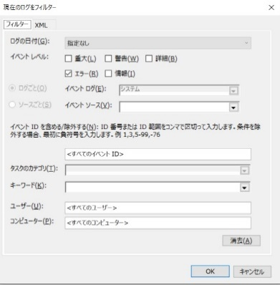 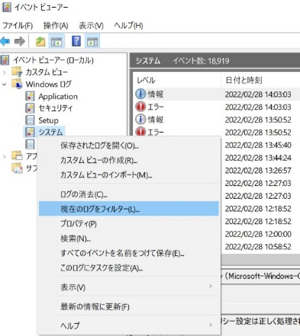 左ペインのWindowsログ - アプリケーションもしくはシステム を展開し、右クリック。 現在のログをフィルターを選択する。 検索したい項目によってフィルターを掛ける。 | 例：エラーのみを表示させたい場合 ログの日付：任意の時間範囲を指定 イベントレベル：「エラー」にチェック イベントID：任意のIDを設定 キーワード：指定なし ユーザ：任意のIDを指定 コンピュータ：任意のコンピュータを指定 | □
4 | イベントビューアでのイベントログ確認-2 | 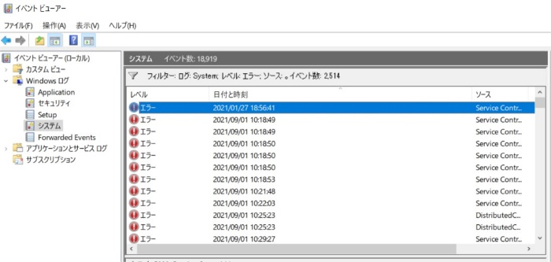 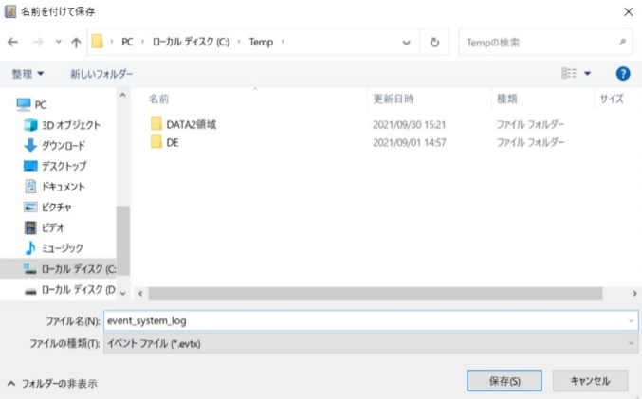 上記で指定したフィルターを設定後にOKボタンを押す。（フィルターされたログのみ表示される） 対象のログを保存する場合は、左ペインのWindowsログ - アプリケーションもしくはシステム を展開し、右クリック。名前を付けて任意のフォルダに保存する。 | 確認対象のログが参照・取得できたことを確認する。 ※取得したファイルを持ち出し・保管する場合はZIP暗号化を行う。 | □
5 | サーバおよび作業端末からのログオフ | 各環境ごと以下の手順を実施する。 ■開発環境(リモート保守) 対象サーバ→踏み台サーバ→リモート保守端末の順でログオフを行う。 ■開発環境 対象サーバ→仮想化管理端末の順でログオフを行う。 ■本番・研修環境 対象サーバ→特権ID管理端末の順でログオフする。 | 全ての作業対象サーバー・端末からのログオフを確認する。 | □

